Copertina
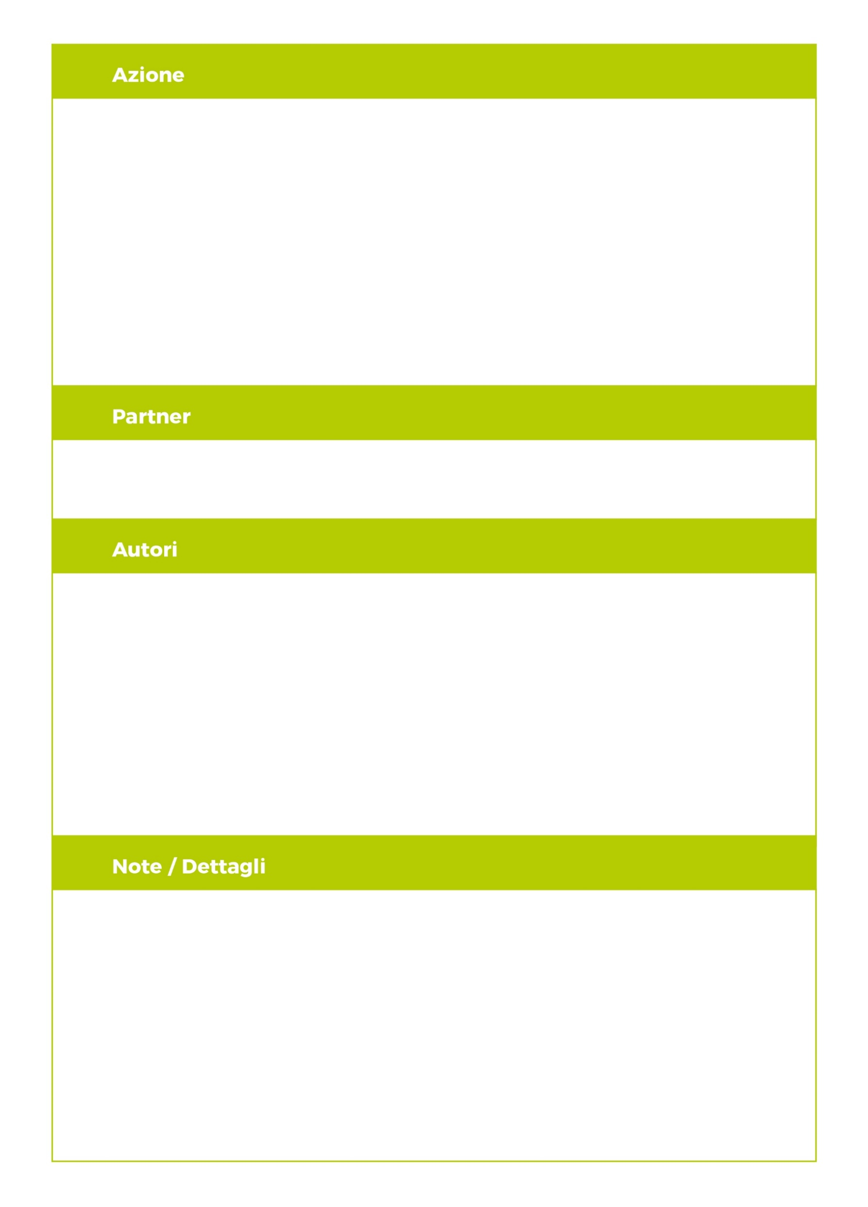
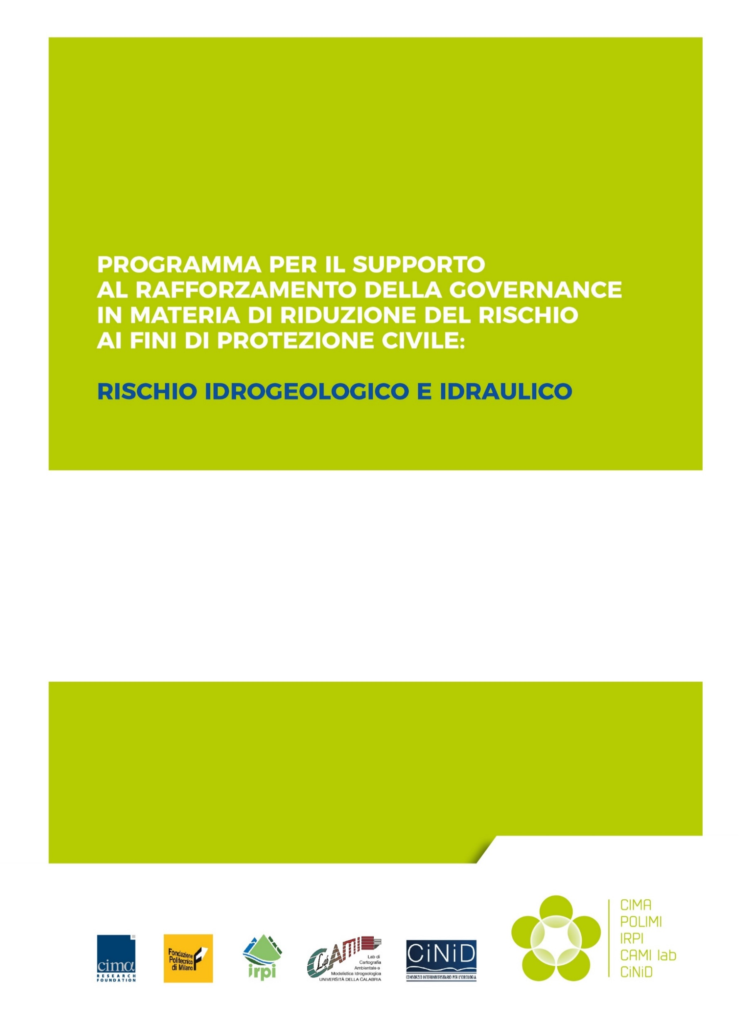
A23_TI2
Schede in Excel su eventi, fenomeni e danni per l’importazione dei dati in FloodCat
18.05.2020
Versione 1.0
Censimento dati sugli eventi: acquisizione e organizzazione dati per la ricostruzione degli eventi (ricognizione fenomeni e danni) e per inserimento dati nella Piattaforma FloodCat a livello comunale
FONDAZIONE CIMA
Giacomo Fagugli
Tatiana Ghizzoni
Eva Trasforini

18.05.2020
Versione 1

